Sheet1
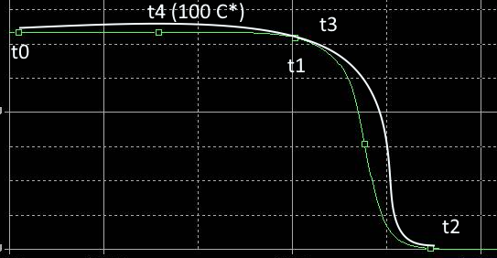

 | N | t0 | t1 | t2 | t3 | t4
 | 9 | 11:30:00 | 11:38:00 | 11:42:00 | 11:48:00 | 12:10:00
 | 4 | 11:30:00 | 11:38:00 | 11:42:00 | 11:49:00 | 12:11:00
 | 10 | 11:30:00 | 11:38:00 | 11:43:00 | 11:49:00 | 12:11:00
 | 6 | 11:30:00 | 11:39:00 | 11:42:00 | 11:49:00 | 12:11:00
קרוב למזגן | 12 | 11:30:00 | 11:41:00 | 11:46:00 | 11:51:00 | 12:12:00

